Récap_LabelsRégionaux
Evolution Label
 | Nombre de club | Nombre de club labelisés | Nombre de Label validés
2017-2018 | 5 | 5 | 8
2018-2019 | 9 | 8 | 16
2019-2020 | 17 | 13 | 21
 | 2017-2018 |  |  | 2018-2019 |  |  |  | 2019-2020

 | Nombre de club |  | 5 | Nombre de club |  |  | 9 | Nombre de club |  |  | 17
 | Nombre de club labelisés |  | 5 | Nombre de club labelisés |  |  | 8 | Nombre de club labelisés |  |  | 13
 | Nombre de Label validés |  | 8 | Nombre de Label validés |  |  | 16 | Nombre de Label validés |  |  | 21

 |  | CD21 |  | CD25 |  | CD39 |  | CD58 |  | CD71 |  | CD89 |  | CD70-90 |  |  | CD21 |  | CD25 |  | CD39 |  | CD58 |  | CD71 |  | CD89 |  | CD70-90 |  |  | CD21 |  | CD25 |  | CD39 |  | CD58 |  | CD71 |  | CD89 |  | CD70-90

Label par Comités Départementaux 2017-2018 |  | Nombre de clubs labélisés | Nombre de Labels | Nombre de clubs labélisés | Nombre de Labels | Nombre de clubs labélisés | Nombre de Labels | Nombre de clubs labélisés | Nombre de Labels | Nombre de clubs labélisés | Nombre de Labels | Nombre de clubs labélisés | Nombre de Labels | Nombre de clubs labélisés | Nombre de Labels | Label par Comités Départementaux 2018-2019 | Nombre de clubs labélisés | Nombre de Labels | Nombre de clubs labélisés | Nombre de Labels | Nombre de clubs labélisés | Nombre de Labels | Nombre de clubs labélisés | Nombre de Labels | Nombre de clubs labélisés | Nombre de Labels | Nombre de clubs labélisés | Nombre de Labels | Nombre de clubs labélisés | Nombre de Labels | Label par Comités Départementaux 2019-2020 | Nombre de clubs labélisés | Nombre de Labels | Nombre de clubs labélisés | Nombre de Labels | Nombre de clubs labélisés | Nombre de Labels | Nombre de clubs labélisés | Nombre de Labels | Nombre de clubs labélisés | Nombre de Labels | Nombre de clubs labélisés | Nombre de Labels | Nombre de clubs labélisés | Nombre de Labels

Bad Santé - Bien être |  |  |  |  |  |  |  |  |  |  |  |  |  |  |  | Bad Santé - Bien être |  |  |  |  |  |  |  |  |  |  |  |  |  |  | Bad Santé - Bien être

Bad'Féminin |  |  |  |  |  |  |  |  |  |  |  |  |  |  |  | Bad'Féminin |  |  |  |  |  |  |  |  |  |  |  |  |  |  | Bad'Féminin |  | 2

Bad Pour Tous |  |  | 1 |  |  |  | 1 |  |  |  |  |  |  |  |  | Bad Pour Tous |  | 1 |  | 2 |  | 1 |  |  |  |  |  |  |  |  | Bad Pour Tous |  | 1 |  |  |  | 1 |  |  |  | 1

Bady Bad |  |  |  |  | 1 |  | 1 |  |  |  |  |  |  |  |  | Kid'Bad |  | 1 |  | 2 |  | 1 |  |  |  |  |  |  |  |  | Kid'Bad |  | 1 |  | 1 |  | 2

Bad Citoyen |  |  |  |  |  |  |  |  |  |  |  |  |  |  |  | Bad Citoyen |  |  |  |  |  |  |  |  |  |  |  |  |  |  | Bad Citoyen

Com'Bad |  |  | 2 |  | 1 |  | 1 |  |  |  |  |  |  |  |  | Com'Bad |  | 1 |  | 4 |  | 2 |  |  |  | 1 |  |  |  |  | Com'Bad |  | 2 |  | 2 |  | 2 |  | 1 |  | 2 |  |  |  | 2

Scol'Bad |  |  |  |  |  |  |  |  |  |  |  |  |  |  |  | Scol'Bad |  |  |  |  |  |  |  |  |  |  |  |  |  |  | Scol'Bad

Para'Bad |  |  |  |  |  |  |  |  |  |  |  |  |  |  |  | Para'Bad |  |  |  |  |  |  |  |  |  |  |  |  |  |  | Para'Bad |  |  |  |  |  |  |  | 1

Total |  | 2 | 3 | 2 | 2 | 1 | 3 | 0 | 0 | 0 | 0 | 0 | 0 | 0 | 0 | Total | 2 | 3 | 4 | 8 | 2 | 4 | 0 | 0 | 1 | 1 | 0 | 0 | 0 | 0 | Total | 3 | 6 | 2 | 3 | 3 | 5 | 1 | 2 | 3 | 3 | 0 | 0 | 2 | 2

Détails

 | Synthèse LABELS REGIONAUX 2018-2019

 | CLUBS |  | Département | BAD santé et bien être | BAD'Féminin | BAD' Pour Tous | Baby BAD | BAD Citoyen | Com'BAD | Scol'BAD | Para BAD
 | Arc Badminton Club |  | 21 |  |  |  |  |  | X
 | Badminton Club Dijonnais |  | 21 |  |  | X |  |  | X
 | Bad'in Town Bezak |  | 25 |  |  |  |  |  | X
 | Badminton Club Pays de Maiche |  | 25 |  |  |  | X
 | Amical Laique Lons-le-Saunier |  | 39 |  |  | X | X |  | X

 | Nombre de club labelisés |  | 5
 | Nombre de Label validés |  | 8

 | Synthèse LABELS REGIONAUX 2019-2020

 | CLUBS |  | Département | BAD santé et bien être | BAD'Féminin | BAD' Pour Tous | Baby BAD | BAD Citoyen | Com'BAD | Scol'BAD | Para BAD
 | Badminton Club Dijon |  | 21 |  |  | X | X |  | X
 | Bad'in Town Bezak |  | 25 |  |  |  |  |  | X
 | Baume-les -Dames |  | 25 |  |  | X | X |  | X
 | Les Bad's de Nancray |  | 25 |  |  |  |  |  | X
 | Pontarlier Badminton |  | 25 |  |  | X | X |  | X
 | Champa'Bad |  | 39 |  |  |  |  |  | X
 | Lons-le-Saunier |  | 39 |  |  | X | X |  | X
 | Saint-Marcel |  | 71 |  |  |  |  |  | X

 | Nombre de club labelisés |  | 8
 | Nombre de Label validés |  | 16

 | Synthèse LABELS REGIONAUX 2020-2021

 | CLUBS |  | Département | BAD santé et bien être | BAD'Féminin | BAD' Pour Tous | Kid BAD | BAD Citoyen | Com'BAD | Scol'BAD | Para BAD
 | Arc-sur-Tille Badminton Club - ABC |  | 21 |  | X
 | Badminton Club Dijonnais - BCD |  | 21 |  | X | X | X |  | X
 | Union Sportive des Cheminots Dijonnais - USCD |  | 21 |  |  |  |  |  | X
 | Badminton Club Pays de Maiche - BCPM |  | 25 |  |  |  | X |  | X
 | Bad'in Town Bezak - BTB |  | 25 |  |  |  |  |  | X
 | Arbois Badminton Club - ABC |  | 39 |  |  |  | X
 | Champa'Bad - CB |  | 39 |  |  |  |  |  | X
 | Amical Laique Lons-le-Saunier - ALL |  | 39 |  |  | X | X |  | X
 | Amical Badminton Nevers - ABN |  | 58 |  |  |  |  |  | X |  | X
 | Amical Laique Héricourt - ALH |  | 70 |  |  |  |  |  | X
 | Badminton Club Saint-Marcel - BCSM |  | 71 |  |  |  |  |  | X
 | Badminton Club Epinac - BCE |  | 71 |  |  | X |  |  | X
 | Badminton Club Belfortais - BCB |  | 90 |  |  |  |  |  | X

 | Nombre de club labelisés |  | 13
 | Nombre de Label validés |  | 20

Carto
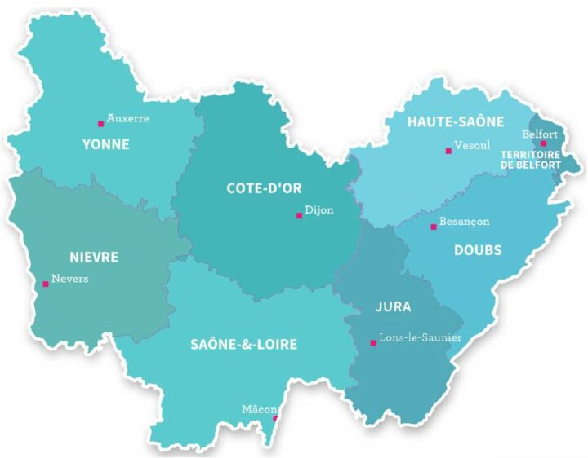
ALH70 : Com'Bad
BCB90 : Com'Bad
ABC39 : Kid'Bad
BTB25 : Com'Bad
ABC21 : BadFéminin
BCD21 : - Com'Bad
- Bad Pour Tous
- Kid'Bad
- Com'Bad
USCD21 : Com'Bad
BEC71 : - Bad Pour Tous
- Com'Bad
ABN58 : Com'Bad
BCPM25 : - Kid'Bad
- Com'Bad
CB39 : Com'Bad
ALL39 : - Kid'Bad
- Bad Pour Tous
- Com'Bad
BCSM71 : Com'Bad
Carte des clubs labélisés
2020 - 2021

